ER図
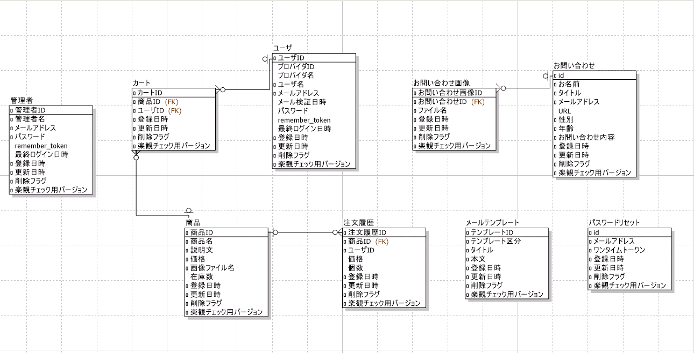
ECサイト管理システムのER図

